상품제안서
제트스트림 오션 플라스틱볼펜+클리프터샤프 세트 | 상품코드: S47369

 |  |  |  |  |  |  | 02-713-8555 | www.synergygift.co.kr
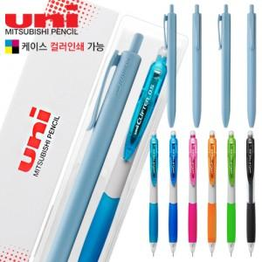

【상세/제작정보】 | <p><span style="font-size: 14pt;">※ 기본수량 2백개 이상 1도 1면인쇄 무료(필기구 또는 케이스 중 택1)</span><span style="font-size: 14pt;">​</span></p>

【인쇄/포장옵션】 | [볼펜] 실크, [케이스] 실크, [케이스] 풀칼라 / 포장불가능

【공급단가】 | 수량 | 50~ | 100~ | 300~ | 1,000~ | 3,000~
*VAT별도 | 단가 | 2,690원 | 2,590원 | 2,460원 | 2,380원 | 2,280원

【상품 URL】 | https://www.synergygift.co.kr:443/src/goods_detail.php?gdno=47369

